Hoja1
Categoría | Actividad | Rutinaria | Riesgo |  | Imagen | Posibles Efectos | Oportunidad de mejora | Medida de intervención
 |  |  | Descripción | Clasificación
SST | Recaudo de pago para entrada al evento | Si | Exposición a virus y bacterias al recibir dinero | Biológico | 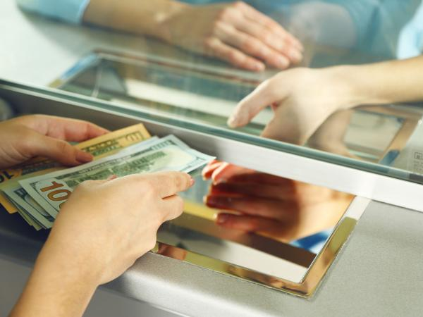 | Infecciones virales | Uso de equipos de protección personal (guantes, atapabocas, gel antibacterial). Fomentar el uso de pagos electrónicos | Equipos y elementos de protección personal. Sustitución
 | Atención al cliente | Si | Ritmo laboral alto, mal trato por parte clientes | Psicosocial | 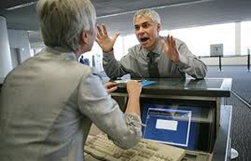 | Ansiedad, depresión, burnout | Mejopramiento en la logística: manejo de filas, sistema de registro mas eficiente. Pausas, mas puestos de atención | Controles administrativos, señalización, advertencias
 | Atención al cliente | Si | Cajas ubicadas en corredores impiden transito | Físico | 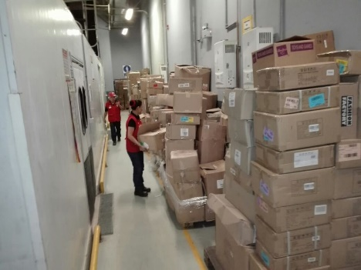 | Caídas, contusiones | Adecuación de espacios para almacenamiento de material. Mejorar señalización de material | Controles administrativos, señalización, advertencias
 | Atención al cliente, recaudo de pago | Si | Exposición constante al exterior (sol, lluvia, smog) | Ambiental | 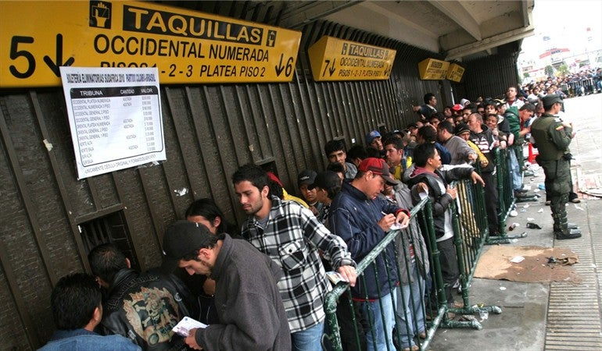 | Quemaduras, infecciones respiratorias | Adecuar los puestos de taquilla para que protejan del sol y la lluvia (paneles de vidrio) | Control de ingeniería
 | Atención al cliente, recaudo de pago | Si | Cables de energía en mal estado | Mecánico | 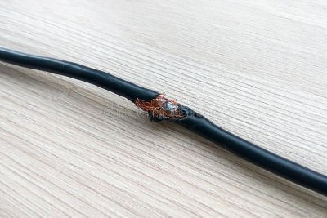 | Riesgo de electroucución, cortocircuitos | Sustituir los cables en mal estado, asegurarlos a la pared con canaletas | Eliminación
 | Atención al cliente, recaudo de pago | Si | Trabajadores en posiciones incómodas debido a asientos | Ergonómicos | 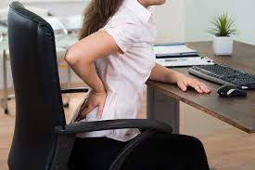 | Dolor, mala postura, lesiones lumbares | Susituir los asientos por unos ergonómicos, realizar estiramientos y pausas activas | Eliminación, Controles administrativos
 | Atención telefónica al cliente | No | Exposición a ruidos altos por uso de audífonos | Físico |  | Perdida progresiva de audición | Realizar exámenes de audición periodicamente, bajar el volumen | Sustitución
Ambiental | Entrega de material al cliente | No | Utilización de plásticos de un solo uso (credenciales, entradas) |  | 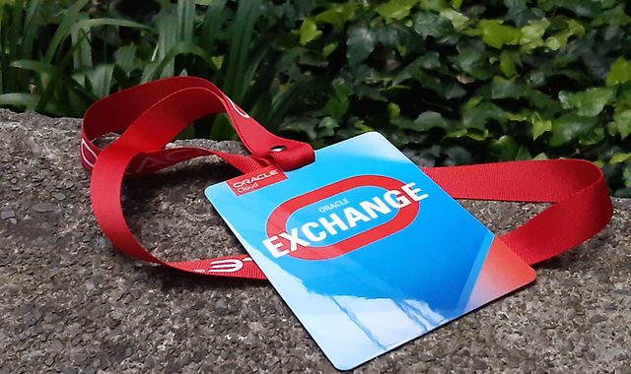 | Contaminación por plásticos | Fomentar uso de boletas digitales. Sustituir material plástico por materiales biodegradables | Eliminación
 | Atención al cliente, recaudo de pago | Si | Computadores permanecen encendidos en horarios de descanso |  | 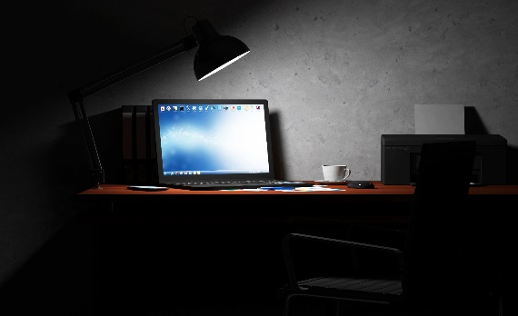 | Gasto excesivo de recursos | Suspender los computadoes en horas de descanso, apagarlos de noche | Sustitución
 | Atención al cliente, recaudo de pago | No | Dispositivos antiguos no son desechados correctamente |  | 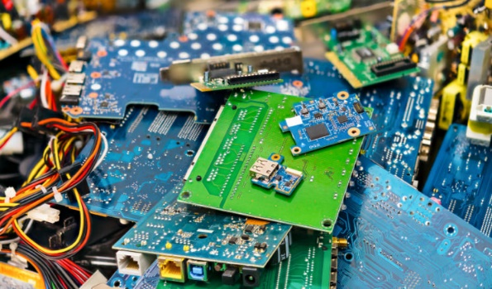 | Contaminación química o plásticos | Adecuar cancecas o espacios para desechos exclusivamente electrónicos | Eliminación

